11
1.2. Структура посівних площ культур сільськогосподарських у 2020 році
Structure of sown area under agricultural crops in 2020
(у відсотках до загальної площі / as percentage of the total area)

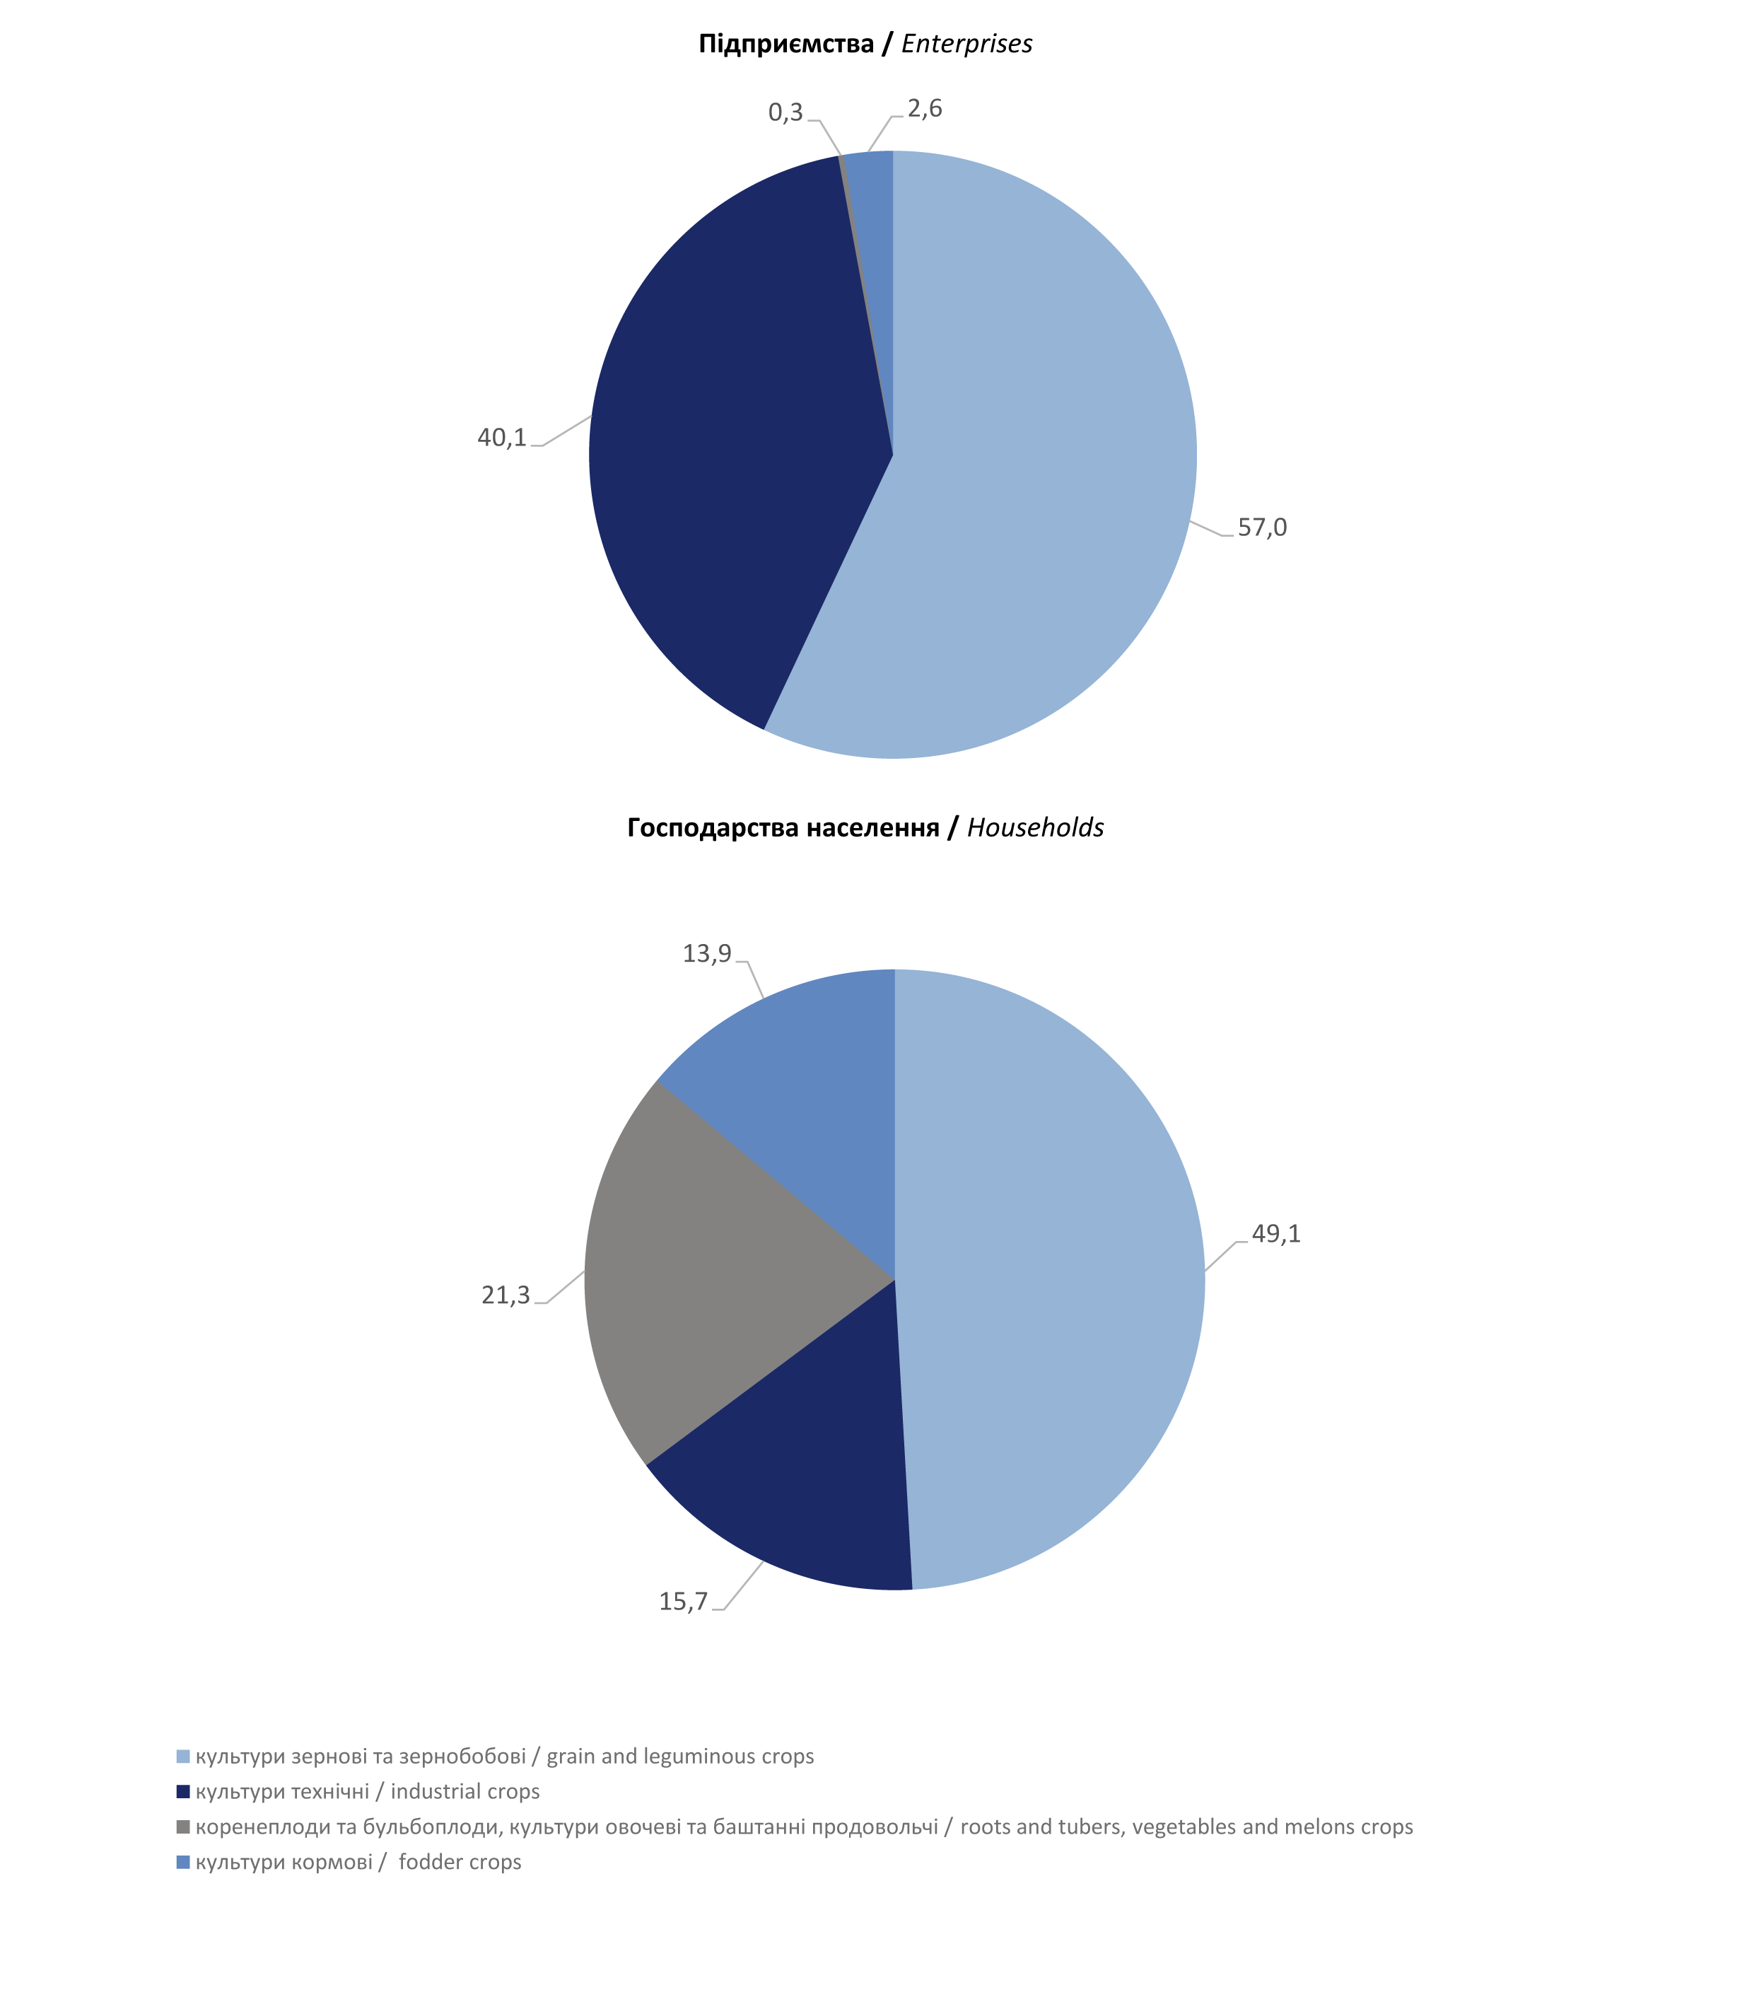

26-27
1.6. Динаміка виробництва й урожайності основних сільськогосподарських культур
Dynamics of main agricultural crops production and yield

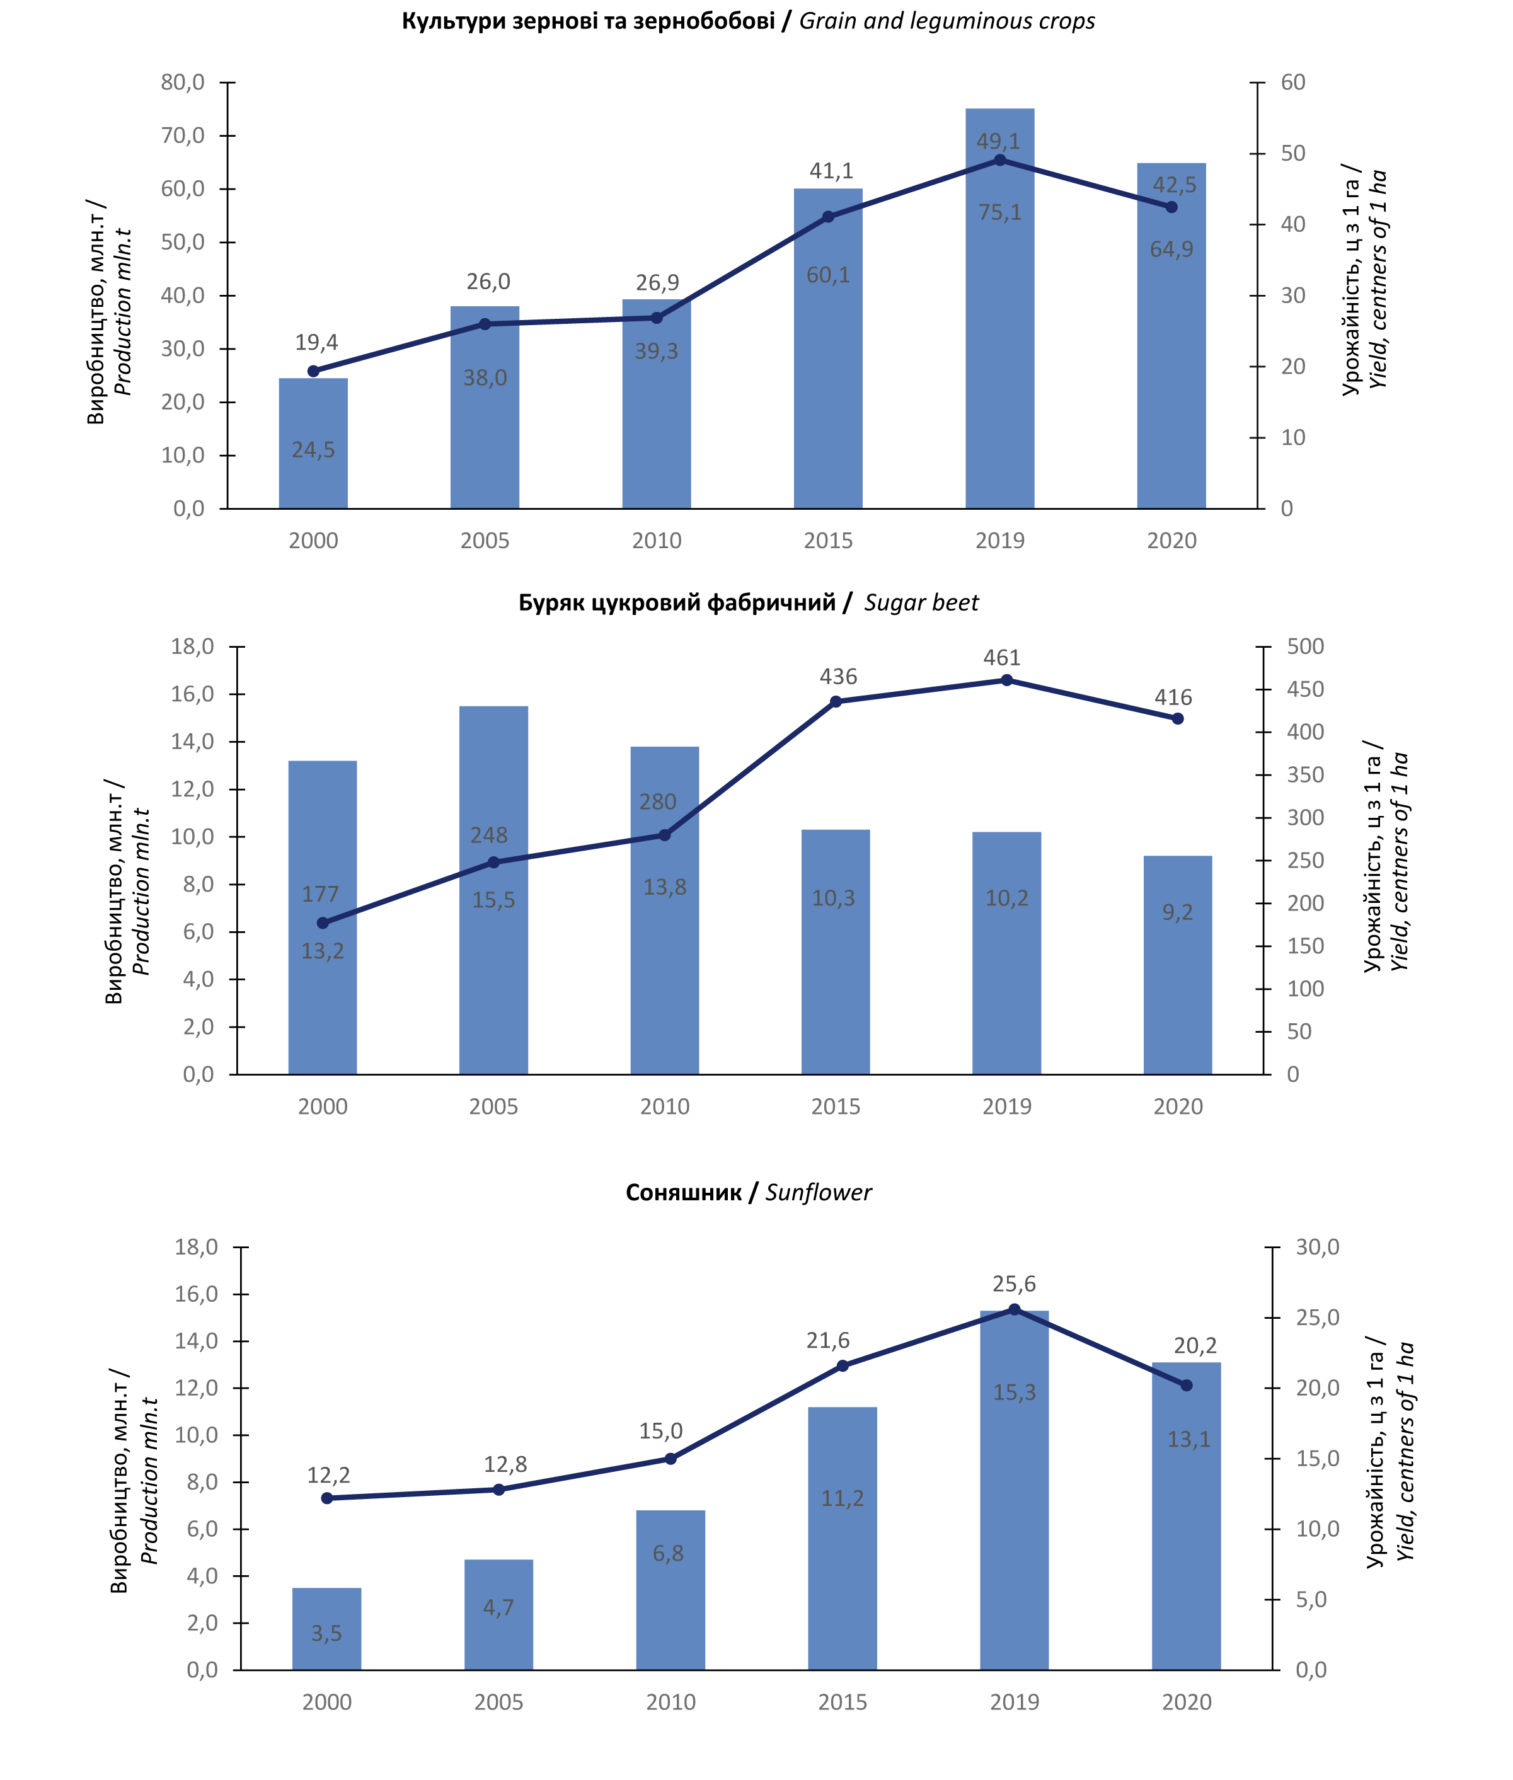

Продовження 1.6 / Continuation 1.6
